상품제안서
액자형 포토 프레임 양털담요 | 상품코드: S43205

 |  |  |  |  |  |  | 02-713-8555 | www.synergygift.co.kr
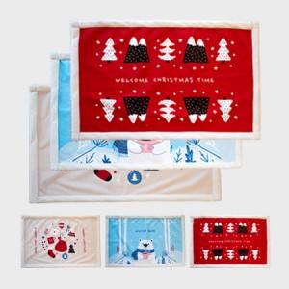 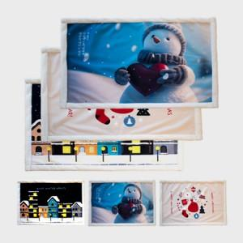 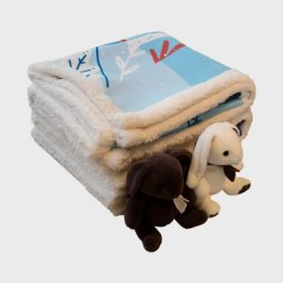

【상세/제작정보】

【인쇄/포장옵션】 | DTP컬러전사 / OPP(비닐)

【공급단가】 | 수량 | 100~ | 300~ | 500~ | 1,000~ | 3,000~
*VAT별도 | 65*100 | 14,800원 | 14,200원 | 13,800원 | 13,600원 | 13,400원
 | 65*135 | 18,500원 | 17,700원 | 17,300원 | 17,000원 | 16,700원
 | 100*135 | 25,900원 | 24,800원 | 24,200원 | 23,800원 | 23,400원

【상품 URL】 | https://www.synergygift.co.kr:443/src/goods_detail.php?gdno=43205

